User_Active_Dashboard
 | Component
 | Name | Type | Details | Criteria | Remark
 | ผู้เข้าใช้งานเดือน | dropdownlist | จะมีตัวเลือก เดือน/ปี ตั้งแต่ ปัจจุบัน ย้อนหลังไป 1 ปี
 | จำนวนผู้ลงทะเบียนสะสม ACMO BIZ | Label | แสดงจำนวนผู้ลงทะเบียนสะสมภาย ของเดือนที่เลือก @USER_REGISTER_MONTH | exec [PROC_USER_ACTIVE_GRAPH] @RESULT NVARCHAR(255) output ,@RESULT_MESSAGE NVARCHAR(max) output ,@USER_REGISTER_MONTH int output ,@USER_ACTIVE_MONTH int output ,@USER_INACTIVE_MONTH int output ,@YEAR smallint ,@MONTH smallint
หมายเหตุ รูปจาก ME
ให้แก้ไข ME เป็น BIZ
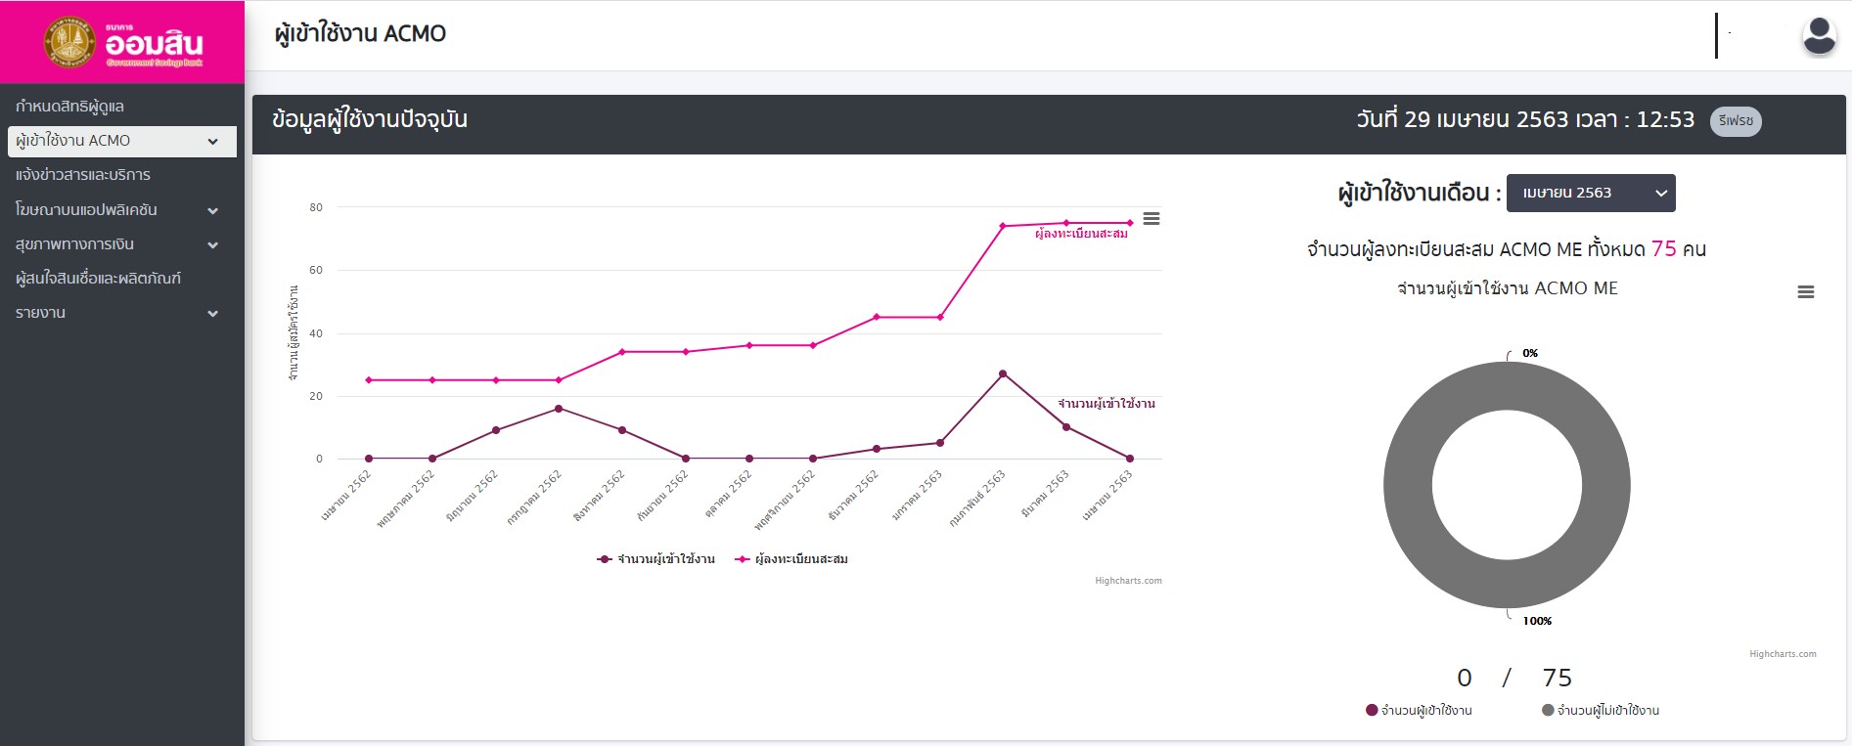 | กราฟเส้น | Label | แสดง 12 เดือน ย้อนหลัง นับจากเดือนที่เลือก
 | กราฟโดนัท | Label | แสดง 1 เดือน ตามเดือนที่เลือก @USER_ACTIVE_MONTH , @USER_INACTIVE_MONTH

 | Stored : PROC_USER_ACTIVE_GRAPH
 | Name | TYPE | COLUMN | script | Remark
 | ปี | smallint | uYear
 | เดือน | smallint | uMonth
 | จำนวนผู้ลงทะเบียน | INT | uRegister | exec [PROC_USER_ACTIVE_GRAPH] @RESULT NVARCHAR(255) output ,@RESULT_MESSAGE NVARCHAR(max) output ,@USER_REGISTER_MONTH int output ,@USER_ACTIVE_MONTH int output ,@USER_INACTIVE_MONTH int output ,@YEAR smallint ,@MONTH smallint
 | จำนวนผู้ใช้งาน | INT | uActive

User_Active
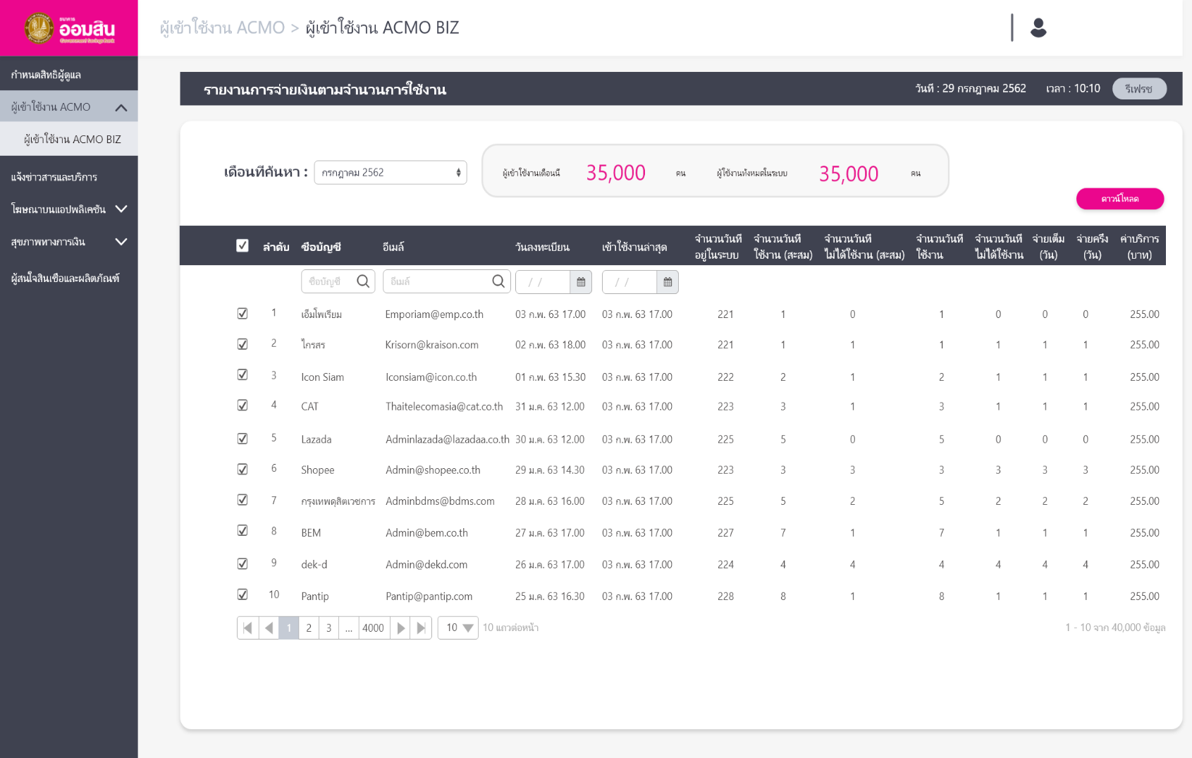
Component
Name | Type | Details | Criteria
เดือนที่ค้นหา | Combo box | จะมีตัวเลือก เดือน/ปี ตั้งแต่ ปัจจุบัน ย้อนหลังไป 1 ปี
ดาวน์โหลด | Button | เมื่อกดจะ Download ข้อมูลที่เลือกไว้ | ต้องกดเลือกรายการก่อนถึงจะ Active ให้กด
ผู้ใช่งานเดือนนี้ | Label | @ACTIVE_USER | exec [PROC_USER_ACTIVE] @RESULT varchar(255) output ,@RESULT_MESSAGE varchar (4000) output ,@ACTIVE_USER INT output ,@ALL_USER INT output ,@MONTH INT ,@YEAR INT
ผู้ใช้งานทั้งหมด | Label | @ALL_USER

Stored : PROC_USER_ACTIVE
Name | TYPE | COLUMN | script | Remark
ลำดับ | int | rowNo | exec [PROC_USER_ACTIVE] @RESULT varchar(255) output ,@RESULT_MESSAGE varchar (4000) output ,@ACTIVE_USER INT output ,@ALL_USER INT output ,@MONTH INT ,@YEAR INT
ชื่อบัญชี | nvarchar(200) | accountName
อีเมล์ | nvarchar(200) | email
วันที่ลงทะเบียน | datetime | registerDate
เข้าใช้งานล่าสุด | datetime | lastActiveDate
จำนวนวันที่อยู่ในระบบ | int | totalDay
จำนวนวันที่ใช้งาน(สะสม) | int | totalActiveDay
จำนวนวันที่ไม่ใช้งาน(สะสม) | int | totalNoneActiveDay
จำนวนวันที่ใช้งาน | int | activeDay
จำนวนวันที่ไม่ใช้งาน | int | noneActiveDay
จ่ายเต็ม (วัน) | int | fullPaidDay
จ่ายครึ่ง (วัน) | int | haftPaidDay
ค่าบริการ (บาท) | decimal(26,2) | paidAmount
 | int | userID

User_Active_Details
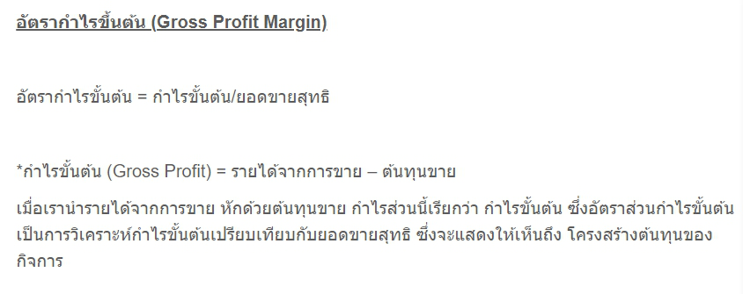
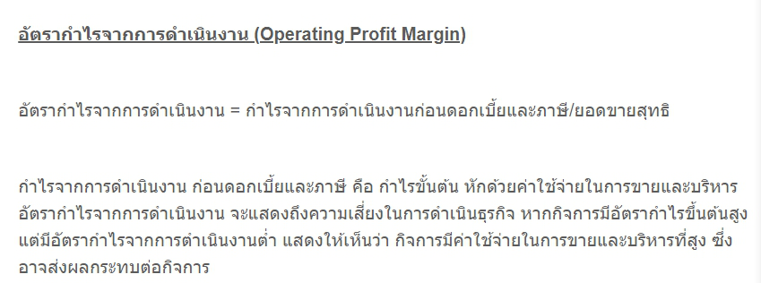
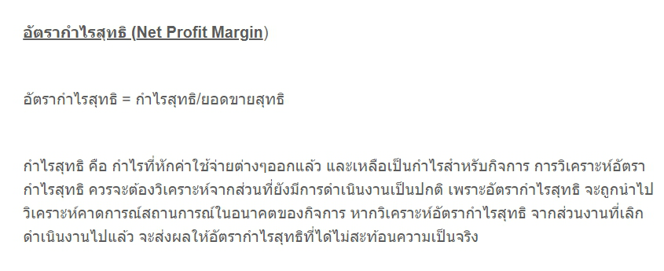
 | Component
 | Name | Type | Details | Criteria | Remark
 | เดือนที่ค้นหา | dropdownlist | จะมีตัวเลือก เดือน/ปี ตั้งแต่ ปัจจุบัน ย้อนหลังไป 1 ปี
 | ดาวน์โหลด | Button | เมื่อกดจะ Download ข้อมูลที่เลือกไว้
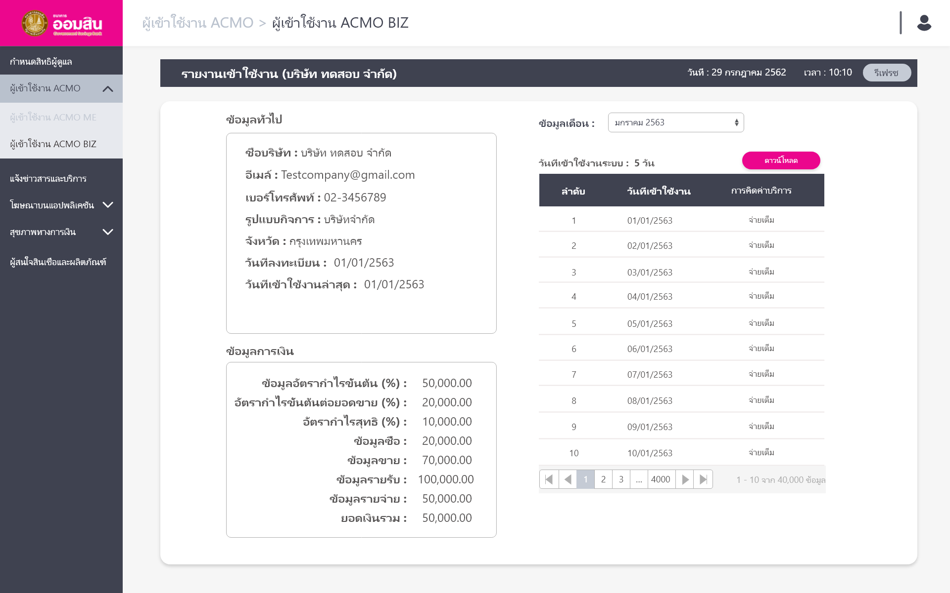 | วันที่เข้าใชงานระบบ | Label | แสดงจำนวนวันที่ใช้งานเดือนที่เลือก | exec [PROC_USER_ACTIVE_INFO] @RESULT NVARCHAR(255) output ,@RESULT_MESSAGE NVARCHAR(max) output ,@ACTIVE_DAY int output ,@USER_ID INT ,@MONTH int ,@YEAR int

 | Stored : PROC_USER_ACTIVE_INFO
 | Name | TYPE | COLUMN | script | Remark
 | ชื่อบริษัท | nvarchar(255) | bussinessName | exec [PROC_USER_ACTIVE_INFO] @RESULT NVARCHAR(255) output ,@RESULT_MESSAGE NVARCHAR(max) output ,@ACTIVE_DAY int output ,@USER_ID INT ,@MONTH int ,@YEAR int | ข้อมูลทั่วไป
 | อีเมล | nvarchar(255) | email
 | เบอร์โทรศัพท์ | nvarchar(100) | phoneNo
 | รูปแบบกิจการ | nvarchar(100) | bussinessType
 | จังหวัด | nvarchar(100) | province
 | วันที่ลงทะเบียน | date | registerDate
 | วันที่เข้าใช้งานล่าสุด | date | lastActiveDate
 | ข้อมูลอัตรากำไรขั้นต้น | decimal(26,7) | grossProfit |  | ข้อมูลการเงิน
 | อัตรากำไรขั้นต้นต่อยอดขาย | decimal(26,7) | operProfit
 | อัตรากำไรสุทธิ | decimal(26,7) | netProfit
 | ข้อมูลซื้อ | decimal(26,7) | buyAmount
 | ข้อมูลขาย | decimal(26,7) | sellAmount
 | ข้อมูลรายได้ | decimal(26,7) | incomeAmount
 | ข้อมูลค่าใช้จ่าย | decimal(26,7) | expenseAmount
 | ยอดเงินรวม | decimal(26,7) | totalAmount

 | Stored : PROC_USER_ACTIVE_DETAILS
 | Name | TYPE | COLUMN | script | Remark
 | ลำดับ | nvarchar(255) | rowNo | exec [PROC_USER_ACTIVE_DETAILS] @RESULT NVARCHAR(255) output ,@RESULT_MESSAGE NVARCHAR(max) output ,@USER_ID INT ,@MONTH int ,@YEAR int
 | วันที่ | nvarchar(255) | paidDate
 | การคิดค่าบริการ | nvarchar(100) | paidType

